상품제안서
테팔 티타늄 엑셀런스 인덕션 프라이팬 26cm | 상품코드: S46735

 |  |  |  |  |  |  | 02-713-8555 | www.synergygift.co.kr
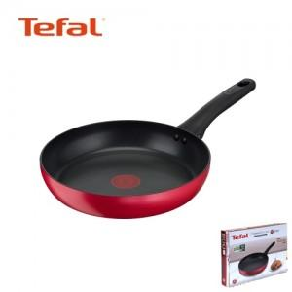

【상세/제작정보】

【인쇄/포장옵션】 | 스티커 / 포장불가능

【공급단가】 | 수량 | 20~ | 50~ | 100~ | 300~ | 500~
*VAT별도 | 단가 | 32,000원 | 30,750원 | 29,250원 | 28,500원 | 28,000원

【상품 URL】 | https://www.synergygift.co.kr:443/src/goods_detail.php?gdno=46735

